상품제안서
[란체티] 파스텔 세면타올 3매 110g | 상품코드: F03277

 |  |  |  |  |  |  | 02-412-0044 | www.easy1.co.kr
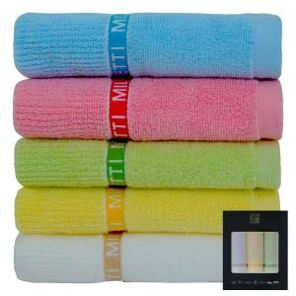

【상세/제작정보】 | 자수인쇄는 문의 먼저 바랍니다.

【인쇄/포장옵션】 | 실크, 자수 / 포장지포장

【공급단가】 | 수량 | 100~ | 300~ | 500~ | 1,000~ | 3,000~
*VAT별도 | 단가 | 11,340원 | 10,930원 | 10,530원 | 10,120원 | 9,720원

【상품 URL】 | http://www.easy1.co.kr/src/goods_detail.php?gdno=3277

